Blad1
 | 2018-05-14 | 2018-05-25 | 2018-06-18 | 2018-08-03 | 2018-08-24 | 2018-09-07
Bana | Kungälv Kode | Sjögärde | Sisjö GK | Stora Lundby | Torrekulla | Albatross | Summa | Lagledare

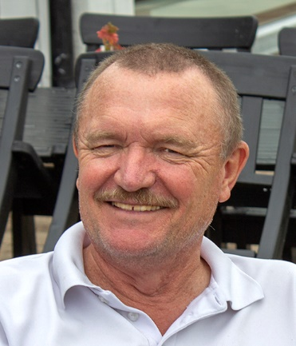
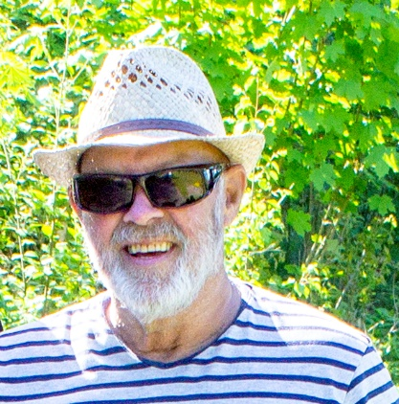
Stora Lunby GK | 280 | 276 | 245 | 238 | 272 |  | 1311
Albatross GK | 300 | 263 | 256 | 242 | 260 |  | 1321
Sjögärde GK | 268 | 271 | 268 | 264 | 279 |  | 1350
Torrekulla GK | 284 | 305 | 273 | 274 | 283 |  | 1419
Sisjö GK | 300 | 284 | 281 | 279 | 281 |  | 1425
Kungälv Kode GK | 285 | 294 | 291 | 270 | 287 |  | 1427
Särö GC | 291 | 283 | 283 | 286 | 303 |  | 1446

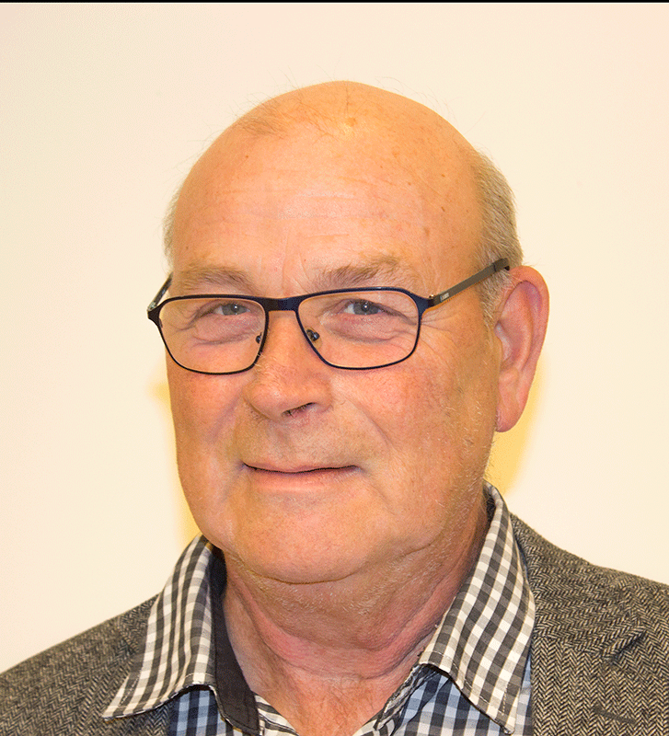
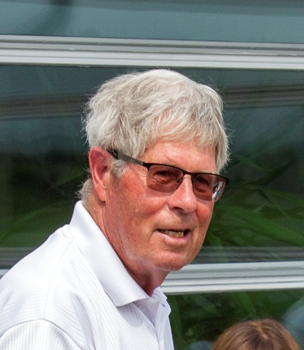
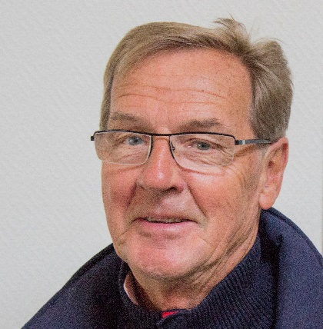
Bo Gardtman | 91 | 98 | 93 | 85 | 92 |  |  | Bo Gardtman | Tom Elisson
Tom Elisson |  | 98 | 111 | 93 | 100
Sture Ludvigsson | 102 | 98 | 102 | 92 | 105
Kenneth Bernting | 103 | 99 | 96 | 95 | 95
Ola Johansson | 92

 |  |  |  |  |  |  |  | Sture Ludvigsson | Kenneth Bernting | Ola Johansson

